Raza
Volver a entidades
ID | Nombre | Descripción | Origen | Tamaño | Esperanza de vida | Nivel de actividad | Cuidados especiales | Imagen de referencia | Especie
1 | Pastor Belga | El pastor belga, también conocido como Malinois o Groenendael, es una raza de perro originaria de Bélgica. Es parte de un grupo de cuatro variedades de perros pastores belgas reconocidos, siendo las otras tres el Tervueren, el Laekenois y el Mechelse Herder. | Belgica | Grande | 10 - 14 años | Alto | Cepillado regular: El pastor belga tiene un pelaje denso y requiere cepillado regular para mantenerlo limpio y libre de enredos. Durante los períodos de muda, que pueden ser estacionales o semestrales, el cepillado debe ser más frecuente para controlar la caída del pelo. Compañía y estimulación mental: Estos perros son leales y necesitan estar cerca de sus dueños. Les gusta estar involucrados en la vida familiar y pueden volverse destructivos o desarrollar ansiedad por separación si se les deja solos durante largos períodos. Proporcionarles compañía y estimulación mental adecuadas es importante para su bienestar emocional.
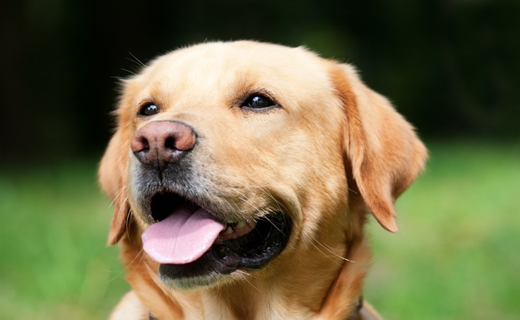
2 | Labrador | El labrador retriever, comúnmente conocido como labrador o labrador retriever, es una raza de perro originaria de Terranova, Canadá. Es una de las razas más populares en todo el mundo y es ampliamente reconocido por su naturaleza amigable, inteligencia y versatilidad. | Canadá | Mediano | 10 - 12 años | Alto | Ejercicio regular: Los labradores son perros activos y necesitan ejercicio diario para mantenerse físicamente saludables y prevenir el aburrimiento. Se recomienda proporcionarles al menos una hora de actividad física, como caminatas, juegos de buscar y recuperar objetos, natación u otras actividades al aire libre. Alimentación adecuada: Es importante proporcionar una alimentación equilibrada y de alta calidad que satisfaga las necesidades nutricionales del labrador. Evita el sobrealimentarlo para evitar problemas de peso y obesidad, ya que el sobrepeso puede tener un impacto negativo en su salud y predisponerlo a problemas articulares y cardíacos. Cuidado del pelaje: El labrador tiene un pelaje corto y denso, pero aún requiere cepillado regular para mantenerlo en buen estado. Un cepillado semanal es suficiente para eliminar el pelo suelto y prevenir la formación de nudos. Durante los períodos de muda, es posible que necesite un cepillado más frecuente para controlar la caída del pelo. Atención veterinaria regular: Los labradores deben recibir atención veterinaria regular, incluyendo chequeos de salud, vacunas actualizadas, desparasitación y cuidado dental. También es importante estar atento a posibles problemas de salud comunes en la raza, como displasia de cadera, problemas oculares y problemas de piel.
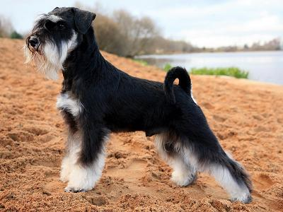
3 | Schnauzer | El Schnauzer es un perro de tamaño pequeño a mediano, con una estructura sólida y compacta. Tiene una cabeza cuadrada y fuerte, con una barba y bigotes distintivos. Sus ojos son oscuros y expresivos, y sus orejas son erectas y de tamaño mediano. | Alemania | Mediano | 12 - 15 años | Medio | Cuidado del pelaje: Los Schnauzers tienen un pelaje de doble capa que requiere cuidado regular. Necesitan ser cepillados al menos dos o tres veces por semana para prevenir la formación de nudos y eliminar el pelo muerto. También es necesario realizar un recorte y arreglo periódico del pelaje para mantener su apariencia característica. Mantenimiento de la barba y los bigotes: La barba y los bigotes de los Schnauzers pueden ensuciarse fácilmente durante la alimentación y el beber agua. Es importante limpiar y secar cuidadosamente su barba después de las comidas para evitar la acumulación de comida o humedad, lo cual podría propiciar infecciones. Control de peso: Los Schnauzers tienen tendencia a ganar peso fácilmente, por lo que es importante controlar su alimentación y mantener un peso saludable. Proporciona una dieta equilibrada y controla las porciones para evitar la obesidad, que puede llevar a problemas de salud como la diabetes y enfermedades articulares.
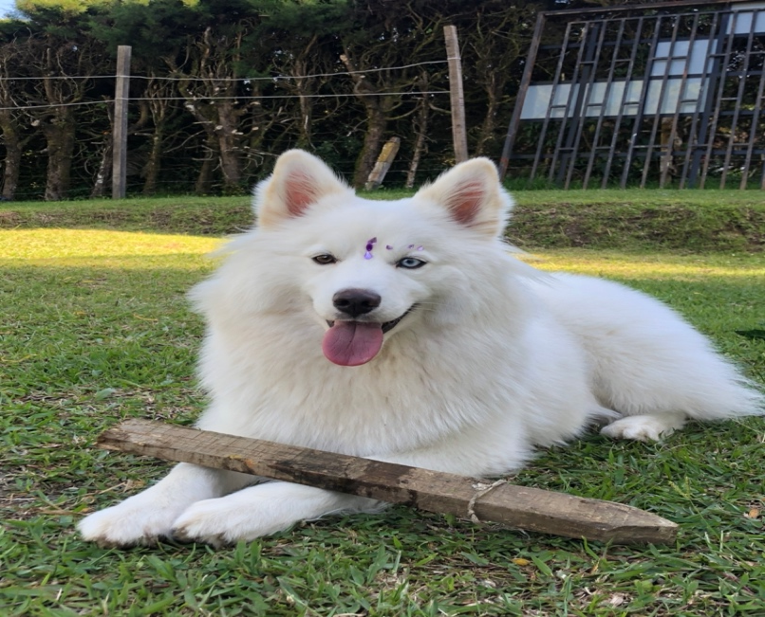
4 | Pomsky | El Pomsky hereda características tanto del Husky Siberiano como del Pomerania, lo que resulta en una combinación única. Su tamaño puede variar, pero generalmente son perros de tamaño pequeño a mediano, con un peso que oscila entre los 4 y los 14 kilogramos. A menudo tienen un aspecto peludo y esponjoso, similar al de un Husky Siberiano, pero en una escala más reducida debido a la influencia del Pomerania. | USA | Mediano | 12 - 15 años | Alto | Cepillado regular: El Pomsky tiene un pelaje espeso y esponjoso que necesita cepillado regular para mantenerlo limpio y libre de enredos. Se recomienda cepillar su pelaje al menos dos o tres veces por semana para evitar la formación de nudos y eliminar el pelo muerto. Control de la temperatura: Debido a su herencia del Husky Siberiano, los Pomskies pueden ser sensibles al calor. Es importante evitar que se sobrecalienten y proporcionarles un ambiente fresco y sombreado durante los días calurosos. También es recomendable evitar el ejercicio vigoroso en temperaturas extremas. Alimentación adecuada: Brinda una dieta equilibrada y de alta calidad que se adapte a las necesidades nutricionales de tu Pomsky. Consulta con tu veterinario para determinar la cantidad y el tipo de alimento que se adecue a su edad, tamaño y nivel de actividad. Estimulación mental: Los Pomskies son perros inteligentes y requieren estimulación mental para evitar el aburrimiento. Proporciónales juguetes interactivos, juegos de búsqueda de comida y entrenamiento de obediencia para mantener sus mentes activas y estimuladas.

Especie
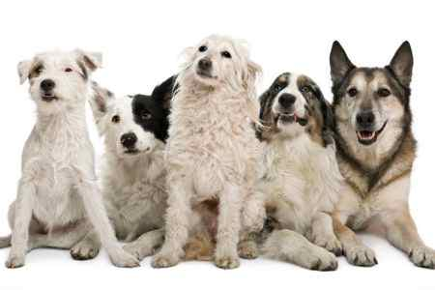
Volver a entidades
ID | Nombre | Descripción | Imagen de referencia
1 | Canino | La especie canina, comúnmente conocida como perro, es una especie de mamífero perteneciente a la familia Canidae. Los perros son animales domesticados y han sido compañeros y amigos del ser humano durante miles de años. Son conocidos por su lealtad, inteligencia y capacidad de establecer estrechos vínculos con sus dueños. Los perros tienen una gran diversidad en términos de tamaños, razas y características físicas. Pueden variar desde razas pequeñas, como el Chihuahua, hasta razas grandes, como el Gran Danés. Su apariencia física, color del pelaje y estructura pueden variar significativamente según la raza.
2 | Felino | La especie felina, conocida comúnmente como gato, es un mamífero perteneciente a la familia Felidae. Los gatos son animales domésticos populares en todo el mundo y han sido compañeros de los seres humanos desde tiempos antiguos. Son conocidos por su elegancia, agilidad y comportamiento independiente. Los gatos presentan una gran diversidad en términos de tamaños, razas y colores de pelaje. Pueden variar desde razas pequeñas y esbeltas, como el Siamés, hasta razas más grandes y musculosas, como el Maine Coon. Además, existen gatos domésticos de pelo corto y de pelo largo, con una amplia gama de patrones y colores de pelaje.

